List
序号 | 大类 | 小类 | 缩略图 | 书名 | 作者 | 借阅者
1 | Android | Framework |  | Android系统源代码情景分析(附CD光盘1张) | 罗升阳 | Lu Liuhui
2 | WebGL |  |  | Professional WebGL Programming: Developing 3D Graphics for the Web | Anyuru, Andreas | In Stock
3 | Generic Programming | Java |  | Effective Java (2nd Edition) | Bloch, Joshua | In Stock
4 | Generic Programming | Design Pattern |  | 计算机科学丛书：设计模式 可复用面向对象软件的基础 | Erich Gamma | In Stock
5 | Generic Programming | JavaScript |  | JavaScript高效图形编程 | 切克(Raffaele Cecco) | Wang Yue
6 | 3D Graphics | Pipeline |  | 交互式计算机图形学:基于OpenGL着色器的自顶向下方法(第6版) | 爱德华•安杰尔, et al | In Stock
7 | Generic Programming | C++ |  | C++编程思想(两卷合订本) | 埃克尔, et al | Geng Xiujun
8 | Generic Programming | Python |  | Python基础教程(第2版) | 赫特兰, et al | In Stock
9 | 3D Graphics | GPGPU |  | GPGPU编程技术:从GLSL、CUDA到OpenCL | 仇德元 | In Stock
10 | 3D Graphics | Pipeline |  | 交互式计算机图形学:基于OpenGL的自顶向下方法(第4版) | 安吉尔, 吴文国 | In Stock
11 | OpenCL |  |  | OpenCL Programming Guide | Aaftab Munshi, et al | Mao Marc
12 | OpenGL | Shading Language |  | OpenGL Shading Language | Randi J. Rost, et al | In Stock
13 | Android | Framework |  | Android框架揭秘 | 金泰延, et al | Nie Jun
14 | Android | App Develop |  | Android 3D游戏开发技术宝典:OpenGL ES 2.0 | 吴亚峰 | Lu Liuhui
15 | Android | App Develop |  | Android游戏编程之从零开始(附光盘) | 李华明 | In Stock
16 | Android | Framework |  | 深入理解Android(卷1) | 邓凡平
17 | OpenGL |  |  | OpenGL超级宝典(第4版) | 赖特, et al | Shi Yang
18 | 3D Graphics | Math |  | 3D数学基础:图形与游戏开发 | 邓恩, et al | In Stock
19 | Android | App Develop |  | 疯狂Android讲义(附CD光盘1张) | 李刚 | In Stock
20 | Android | App Develop |  | Android 3D游戏开发技术详解与典型案例(含DVD光盘1张) | 吴亚峰 | In Stock
21 | Linux | Driver |  | LINUX设备驱动程序(第3版) | 科波特, et al | In Stock
22 | Linux |  |  | 深入Linux内核架构 | 莫尔勒, 郭旭 | Geng Xiujun
23 | OpenGL |  |  | Open GL编程指南(原书第7版) | 施瑞奈尔, et al | Zhang Pony
24 | Linux |  |  | LINUX内核源代码情景分析(上册) | 毛德操, 胡希明 | Lu Liuhui
25 | Linux |  |  | LINUX内核源代码情景分析(下册) | 毛德操, 胡希明 | In Stock
26 | 3D Graphics |  |  | 计算机图形学(第3版) | 赫恩, et al | Tong Bo
27 | Other |  |  | 人月神话(英文版) | 布鲁克斯 | Sun Sophia
28 | Android | Framework |  | Android内核剖析 | 柯元旦 | In Stock
29 | Linux | Driver |  | 深入理解LINUX内核(第3版)(涵盖2.6版) | 博韦, 等 | Geng Xiujun
30 | Linux | Memory |  | 深入了解Linux虚拟内存管理 | 戈尔曼, et al | Zhang Lei
31 | Other |  |  | 认知与设计:理解UI设计准则(全彩印刷) | 约翰逊, 张一宁 | In Stock
32 | Generic Programming | Java |  | 疯狂Java讲义(第2版)(附CD-ROM光盘1张) | 李刚 | In Stock
33 | Other |  |  | 黑客达人（第三版） | Kevin Beaver | Nie Jun
34 | Other | Classic |  | 设计原本:计算机科学巨匠Frederick P.Brooks的思考(英文版) | Frederick P Brooks.Jr. | Geng Xiujun
35 | Other |  |  | 算法(英文版)(第4版) | Robert Sedgewick | In Stock
36 | Other | Classic | 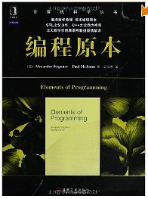 | 编程原本 | (Alexander Stepanov | Wang Yue
37 | Other |  |  | 敏捷软件开发(原则模式与实践) | 马丁、 邓辉 | Xu Randy
38 | Other | Classic | 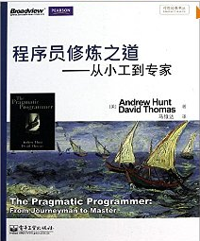 | 程序员修炼之道:从小工到专家 | Andrew Hunt etc. | Liu Hong
39 | Video |  |  | 视频通信中的错误隐藏技术 | 马宇峰、魏维、 杨科利 | Chen Tianmi
40 | OpenCL |  | 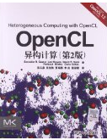 | OpenCL异构计算（第二版） | Benedict R.Gaster etc. | Li Weiwei
41 | Other |  | 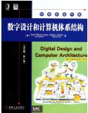 | 数字设计和计算机体系结构（英文版.第二版） | David Harris etc. | Liu Hong
42 | Generic Programming |  |  | 图灵程序设计丛书：挑战程序设计竞赛（第二版） | 秋叶拓哉 etc. | Liu Hong
43 | Video |  |  | 移动流媒体技术 | 卢官明 | Chen Tianmi
44 | Android |  |  | 移动开发：Android应用测试与调试实战 | 施懿民 | Duan Yin
45 | other |  |  | 计算机程序的构造和解释 | Julie Sussman著， 裘宗燕 译 | Sun Sophia
46 | other |  |  | 颠覆式创新:移动互联网时代的生存法则 | 李善友 | Xu Randy
47 | other | 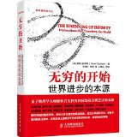 |  | 无穷的开始:世界进步的本源 | 戴维·多伊奇 (David Deutsch) (作者), 王艳红 (译者), 张韵 (译者) | Wang Yue
48 | other |  |  | 怎样解题:数学思维的新方法 | G•波利亚 (george polya) (作者), 涂泓 (译者), 冯承天 (译者) | Wang Yue
49 | other | 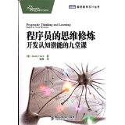 |  | 程序员的思维修炼:开发认知潜能的九堂课 | 亨特(Andy Hunt) (作者), 崔康 (译者) | Wang Yue
50 | Generic Programming | Qt on Android |  | Qt on Android核心编程 | 安晓辉 | Duan Yin
51 | Generic Programming | C++ | 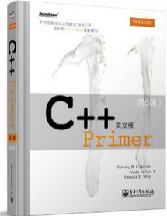 | C++ Primer(英文版)(第5版) | 李普曼 (Stanley B.Lippman) (作者), 拉乔伊 (Josee Lajoie) (作者), | Liu Hong
52 | Other |  |  | 程序员的自我修养:链接、装载与库 | 潘爱民 (作者), 俞甲子 (作者), 石凡 (作者) | Liu Hong
53 | other | script | 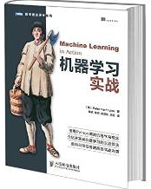 | 机器学习实战 | 哈林顿 (Peter Harrington) (作者), | Mao Marc
54 | Generic Programming |  | 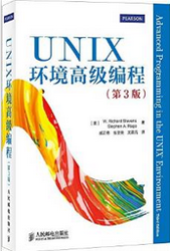 | UNIX环境高级编程(第3版) | 史蒂文斯 (W.Richard Stevens) (作者), 拉戈 (Stephen A.Rago) (作者) | Lu Liuhui
55 | other |  | 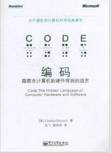 | 编码:隐匿在计算机软硬件背后的语言 | 查尔斯•佩措尔德 (Charles Petzold) (作者), 左飞 (译者), 薛佟佟 (译者) | Du Mingze
56 | other |  | 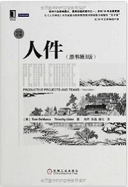 | 人件(原书第3版)(珍藏版) | 迪马可 (Tom DeMarco) (作者), 利斯特 (Timothy Lister) (作者), 肖然 (译者), 张逸 (译者), 滕云 (译者) | In Stock
57 | other |  |  | 互联网商业思维 | 《经理人》杂志 (作者) | Geng Xiujun
58 | other |  | 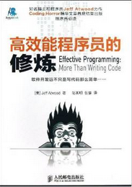 | 高效能程序员的修炼 | 阿特伍德 (Jeff Atwood) (作者), 陆其明 (译者), 张健 (译者) | In Stock

